はじめに
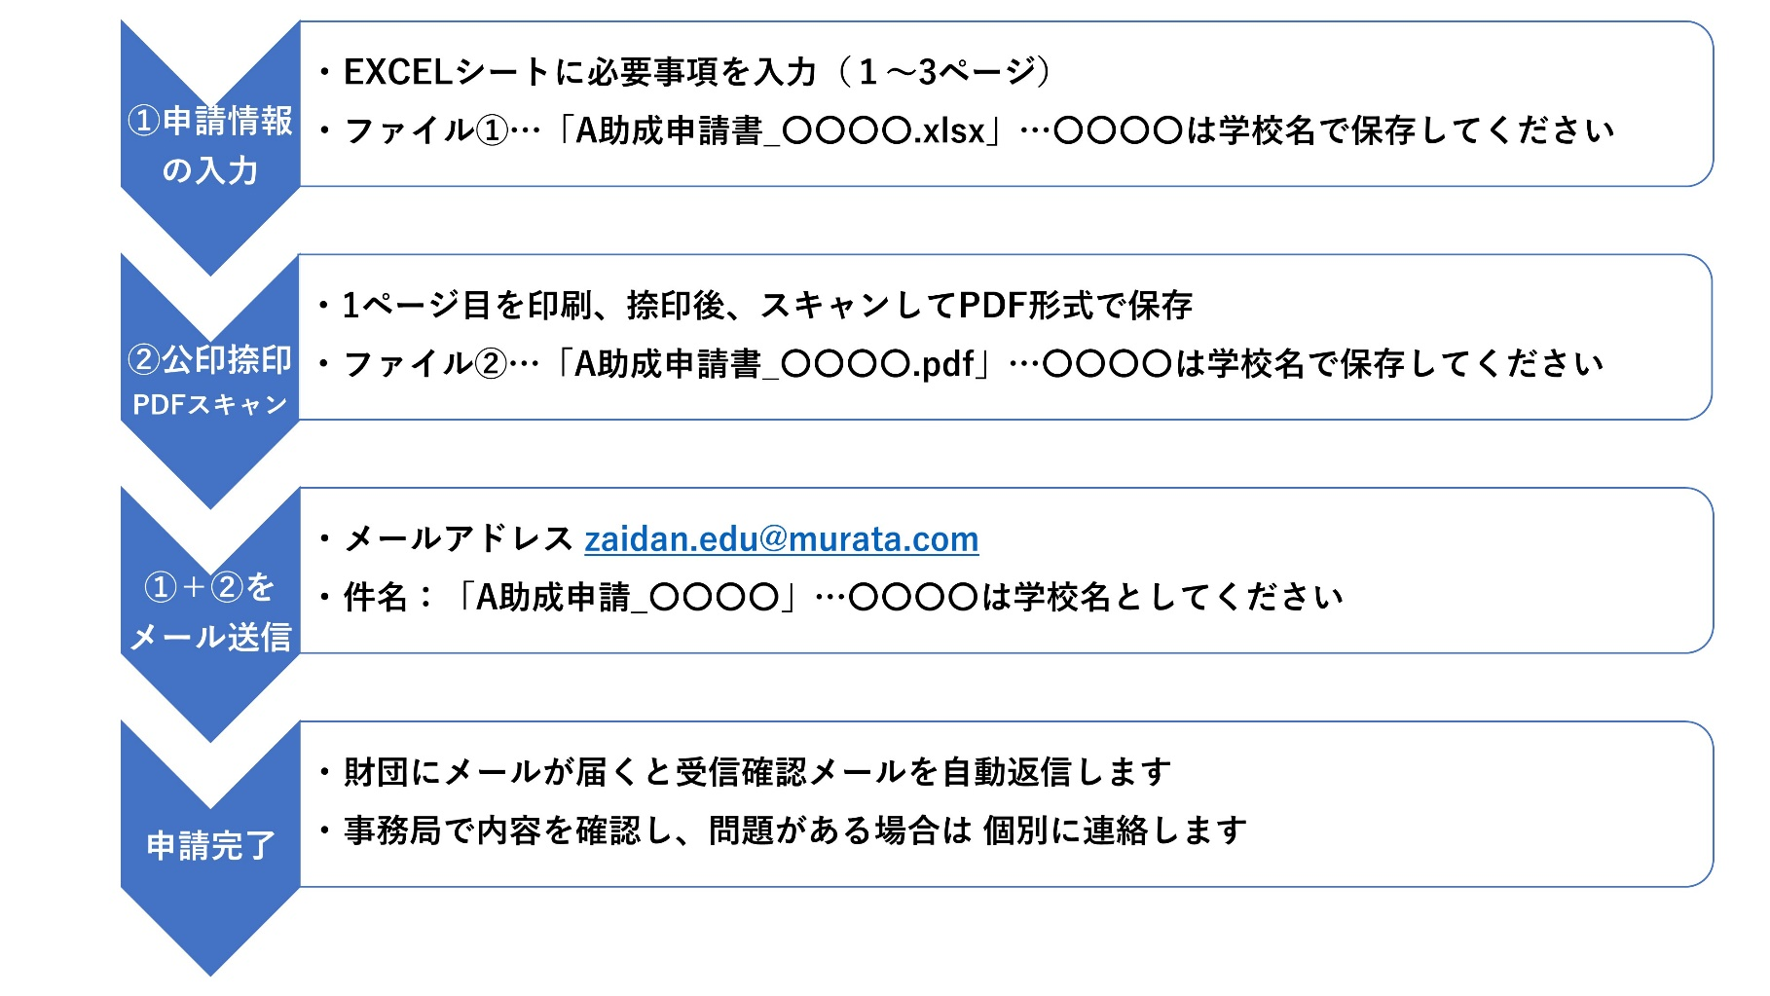
 |  | 公益財団法人 村田学術振興・教育財団
■本EXCELブックについて
 | A助成の申請書（3シート）を掲載しています
 | 申請方法は次の手順を確認してください

■A助成申請方法について

申請シート（1ページ）
このシートは入力用です
A助成（モノづくり教育支援）申請書
申請者 |  | 西暦 20XX年 XX月 XX日
 | 学校名
 | 郵便番号 | 〇〇〇―〇〇〇〇
 | 学校所在地
 | 学校電話
(公印)
←【注意】
事項を入力し、本シートを印刷、捺印後、スキャンして
PDF形式にて保存した申請書とEXCELファイルを送信してください。
 | 校長氏名
担当教員
 | ふりがな
 | 氏名
 | 職名
 | 所属部署・教科または学科
 | メールアドレス
申請情報
（必要に応じてサブタイトル）
 | 取組みテーマまたは名称

 | 期間 | 年 月 ～ 年 月
 | 主となる教科科目を記入 | 教科 科目
 | または当該学習にチェック | 探究的な時間 課題研究
・入力不要…助成希望額は3ページ目で入力します
 | 助成希望額 | 0万円
A助成の目的に沿った、 貴学における背景・教育目的とその概要を記載してください。
 | 教育のねらい・概要

 | 期待する成果

他財団からの支援や
産学連携等の有無
・他機関から支援がある場合は、機関名・支援プログラム名と金額を記入してください
・産学連携等の取組がある場合は、その概要を記入してください
 | テーマに関する特記事項

申請シート(2ページ)
活動・実施計画
 | 年 月 | 内容
このシートは入力用です

申請シート(3ページ)
・この欄は内訳を入力すると計算されます（入力不可）
助成希望額
 | 合計 (A+B+C+D+E) |  | 0 | (万円）
内訳
 | 費目 | 内 訳 | 金 額(万円) | 備 考
このシートは入力用です
・金額は 万円単位で記入ください
・少額なものは 関連するものを合算して 記入ください
・見積書は必要ありません
 | 機器・備品費

 |  | 小計 (A) | 0
 | 需用費・消耗品費

 |  | 小計 (B) | 0
 | 旅費

 |  | 小計 (C) | 0
 | 謝金

 |  | 小計 (D) | 0
 | その他

 |  | 小計 (E) | 0

 | [機器・備品費]：機器･設備本体購入費、コンピューター本体･周辺装置･コンピューターソフトウェア費 等 [需用費・消耗品費]：材料費、実験用試料費、試薬費，事務用品，コンピューター用消耗品 等 [旅費]：講師，生徒，引率教員等の旅費及び宿泊費（パック等を用いて安価にすること） [謝金]：講師謝金等 [その他]：手数料( リース代･ IT ツール使用料，賃借料)，郵送費，印刷製本費 等）

【財団作業用】
このシートは財団作業用です

